解説
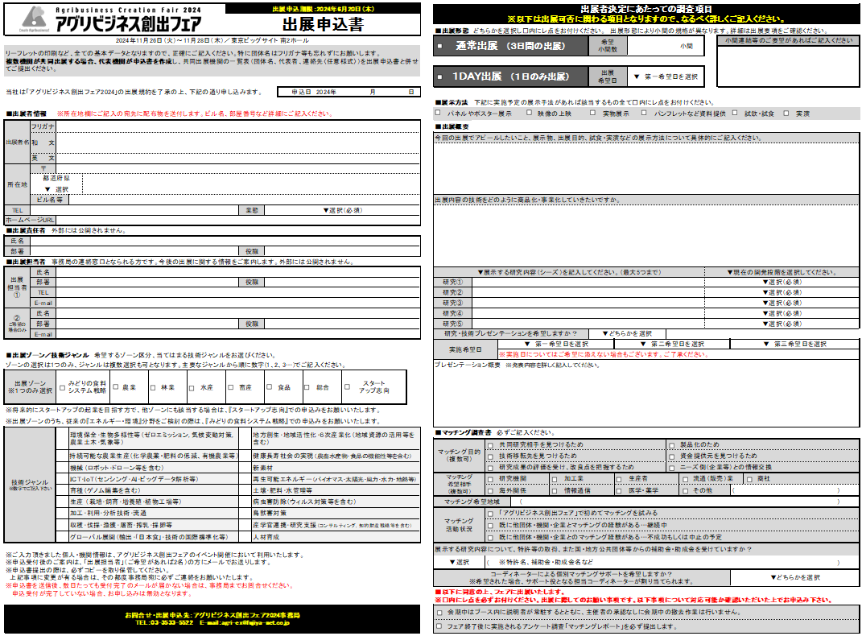
 |  |  | ■小間の連結希望 異なる出展形態（通常出展と1DAY出展）の出展者と、小間の連結はできません。 異なるゾーンの出展者との連結は希望に添えない場合もあります。 会場内小間位置のご要望はお受けできません。
 |  | ■出展形態 通常か1DAYのどちらかひとつしか選べません。2つの形態で出展したい場合は、申込書を分けて下さい。 1DAY出展… 希望する出展日を選択してください。小間数は1小間に限ります。 通常出展… 希望小間数を入力してください。出展の申込状況により小間数の調整を依頼する場合があります。
■出展者情報 出展者名をご記入ください。原則として、出展決定後の変更はできません。 出展決定後、フェア公式web（HP、X、facebook等）、リーフレットにすべて掲載・公開されます。 企業・学校形態などは省略して記載ください。 例：(株)(国)(独) (一社) 国立研究開発法人 ⇒(国研)

 |  | ■出展概要 ですます調により、わかりやすくご記入ください。 出展経験のある出展者は、前回との違い・進捗の記入や、今回の出展で特にアピールしたい点、目標とする出展の成果など、詳しく記入してください。 プレゼンテーションは、原則として1団体1枠です。（1枠15分程度予定）
■出展責任者 担当者①と同じ場合は入力不要です。 ■出展担当者 主催者・事務局との連絡の窓口となられる方です。必ずメールでの連絡が可能な方をご入力ください。

■出展ゾーン 8つのゾーンのうち、当てはまるものを一つ選択ください。 ■技術ジャンル 複数選択できます。主要なものより数字(1、2、3…)でご記入ください。

 |  | フェア出展にあたり、記載の項目に同意をお願いします。

 | ◎出展に関するお問合せ・ご質問はこちら アグリビジネス創出フェア2024事務局 TEL ：03-3533-5522 Mail：agri-ex@fujiya-net.co.jp

